Tabele zbiorcze
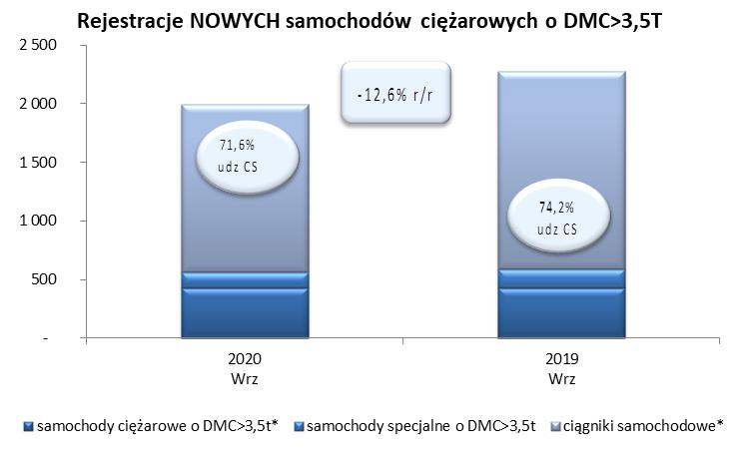
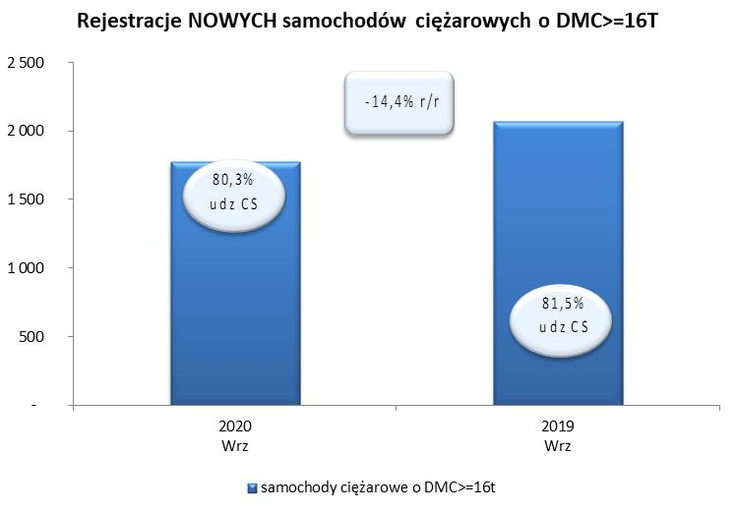
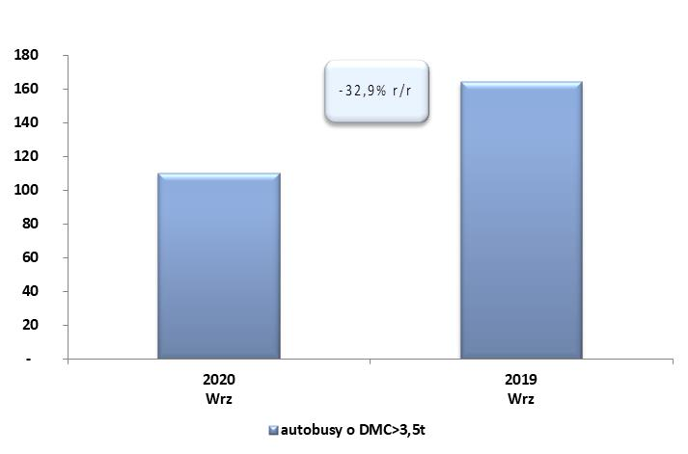
PZPM na podstawie danych CEP (MC) |  |  |  |  |  | 04/09/2020
 |  |  |  |  |  | sztuki
PIERWSZE REJESTRACJE NOWYCH POJAZDÓW UŻYTKOWYCH O DMC>3,5T
 | 2020 Wrz | 2019 Wrz | % zmiana r/r | 2020 Sty - Wrz | 2019 Sty - Wrz | % zmiana r/r
SAMOCHODY CIĘŻAROWE - RAZEM | 1,991 | 2,277 | -12.6% | 13,174 | 22,088 | -40.4%
samochody ciężarowe o DMC>3,5t* | 433 | 426 | 1.6% | 3,393 | 5,144 | -34.0%
samochody specjalne o DMC>3,5t | 133 | 162 | -17.9% | 693 | 640 | 8.3%
ciągniki samochodowe* | 1,425 | 1,689 | -15.6% | 9,088 | 16,304 | -44.3%
AUTOBUSY - RAZEM | 110 | 164 | -32.9% | 1,028 | 1,971 | -47.8%
RAZEM POJAZDY UŻYTKOWE | 2,101 | 2,441 | -13.9% | 14,202 | 24,059 | -41.0%
*/ Nie uwzgledniono rejestracji własnych marek krajowych producentów

